高铁休息室
序号 | 文件名 | 本地路径 | 预览 | 发布人 | 发布时间 | 发布内容 | 评论数 | 评论内容
1 | 18973285-AB2B-47A8-9053-C2CA018231B8_big.jpg | /Users/lazywords/Code/QQ群相册/高铁休息室/images/18973285-AB2B-47A8-9053-C2CA018231B8_big.jpg | 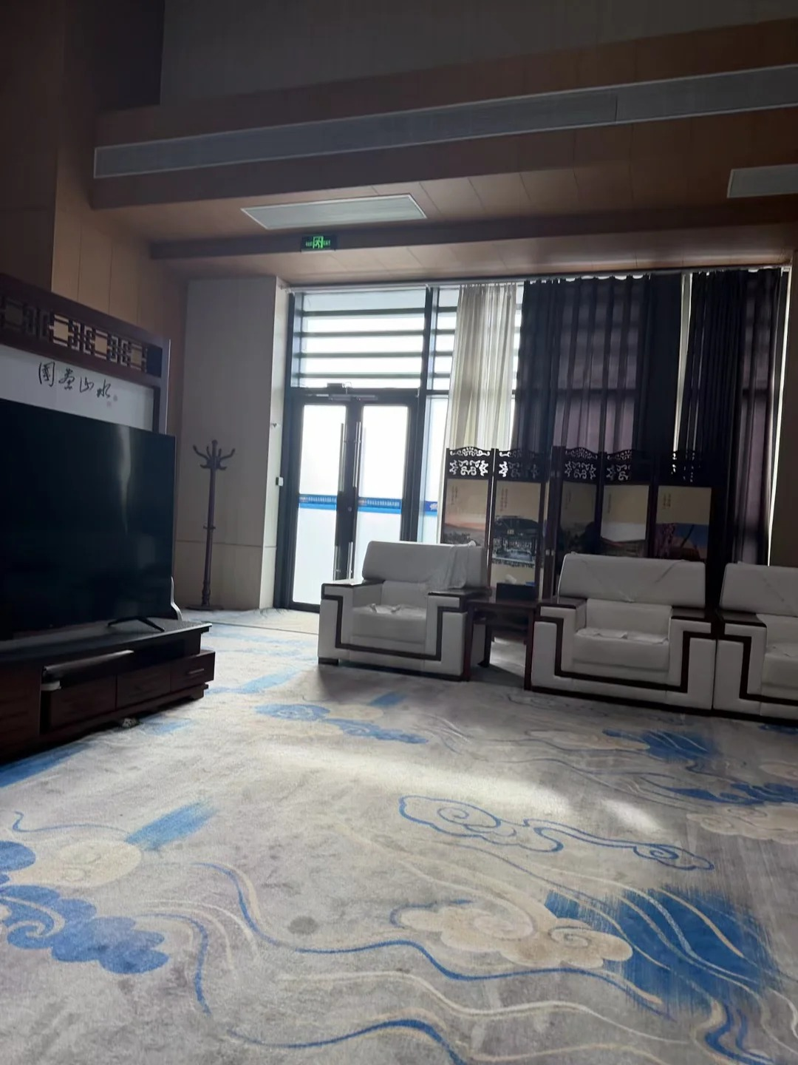 | Terracotta | 2026年02月22日 14:33 | 辽宁阜新 阜新站休息室 根本没人的神秘休息室 | 0

